Sheet1
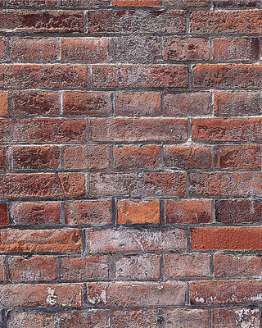
下一个
 |  |  |  |  |  |  |  |  |  |  |  |  |  |  |  |  |  |  | 1
 |  |  |  |  |  |  |  |  |  |  |  |  |  |  |  |  |  |  | 2
 |  |  |  |  |  |  |  |  |  |  |  |  |  |  |  |  |  |  | 3
 |  |  |  |  |  |  |  |  |  |  |  |  |  |  |  |  |  |  | 4
 |  |  |  |  |  |  |  |  |  |  |  |  |  |  |  |  |  |  | 5
 |  |  |  |  |  |  |  |  |  |  |  |  |  |  |  |  |  |  | 6
power by lxyppc
 |  |  |  |  |  |  |  |  |  |  |  |  |  |  |  |  |  |  | 7
 |  |  |  |  |  |  |  |  |  |  |  |  |  |  |  |  |  |  | 8
 |  |  |  |  |  |  |  |  |  |  |  |  |  |  |  |  |  |  | 9
 |  |  |  |  |  |  |  |  |  |  |  |  |  |  |  |  |  |  | 10
得分
 |  |  |  |  |  |  |  |  |  |  |  |  |  |  |  |  |  |  | 11
 |  |  |  |  |  |  |  |  |  |  |  |  |  |  |  |  |  |  | 12
 |  |  |  |  |  |  |  |  |  |  |  |  |  |  |  |  |  |  | 13
 |  |  |  |  |  |  |  |  |  |  |  |  |  |  |  |  |  |  | 14
 |  |  |  |  |  |  |  |  |  |  |  |  |  |  |  |  |  |  | 15
级别
 |  |  |  |  |  |  |  |  |  |  |  |  |  |  |  |  |  |  | 16
 |  |  |  |  |  |  |  |  |  |  |  |  |  |  |  |  |  |  | 17
 |  |  |  |  |  |  |  |  |  |  |  |  |  |  |  |  |  |  | 18
 |  |  |  |  |  |  |  |  |  |  |  |  |  |  |  |  |  |  | 19
 |  |  |  |  |  |  |  |  |  |  |  |  |  |  |  |  |  |  | 20
power by lxyppc
 |  |  |  |  |  |  |  |  |  |  |  |  |  |  |  |  |  |  | 21
 |  |  |  |  |  |  |  |  |  |  |  |  |  |  |  |  |  |  | 22
 |  |  |  |  |  |  |  |  |  |  |  |  |  |  |  |  |  |  | 23
1 | 2 | 3 | 4 | 5 | 6 | 7 | 8 | 9 | 10 | 11 | 12 | 13 | 14 | 15 | 16 | 17 | 18 | 19

 |  |  |  |  |  |  |  |  |  |  |  |  |  |  |  |  |  |  |  | 19 | 23

 |  |  |  |  |  |  |  |  |  |  |  |  |  |  |  |  |  |  |  | 304 | 368

 |  |  |  |  |  |  |  |  |  |  |  |  |  |  |  |  |  |  |  | 320 | 400

